상품제안서
핑크솔트 4색후추 그라인더세트 (L) | 상품코드: S28200

 |  |  |  |  |  |  | 02-713-8555 | www.synergygift.co.kr
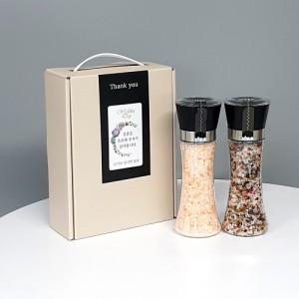 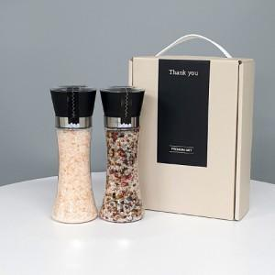 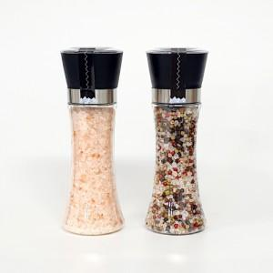

【상세/제작정보】

【인쇄/포장옵션】 | 스티커 / 포장불가능

【공급단가】 | 수량 | 50~ | 100~ | 500~ | 1,000~ | 3,000~
*VAT별도 | 단가 | 12,300원 | 12,000원 | 11,200원 | 11,000원 | 10,800원

【상품 URL】 | https://www.synergygift.co.kr:443/src/goods_detail.php?gdno=28200

